工作表2
图片 | 名称 | 备注 | 操作 | 功能 | 按钮注释 | 其他

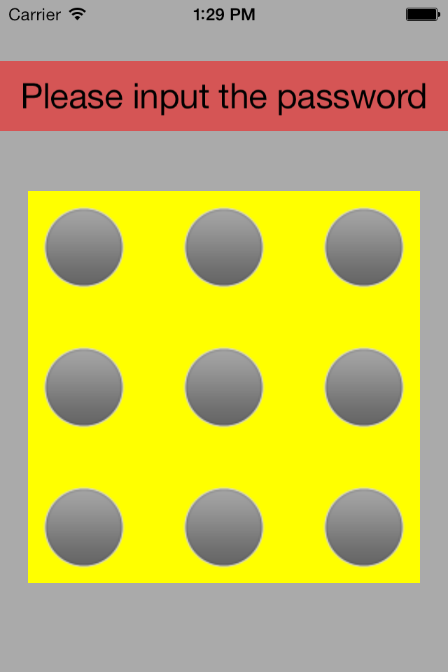
 | p1 | 每次打开应用都要求输入密码（如果设置了yes） 像安卓手机的屏幕保护 支付宝的打开的时候要求输入的密码那样 | 密码输入正确就跳转到p2 不正确就一直在这个界面

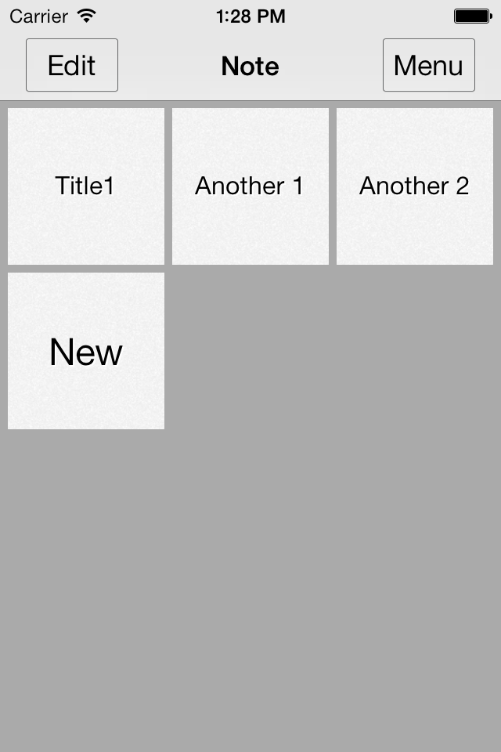
 | p2 | 主功能界面 也是打开应用后的第一个界面

 |  |  | 点击 | 跳转到p3 | 编辑 | 这2个效果一样

 |  |  | 长按 | 跳转到p3 | 编辑

 |  |  | 点击 | 跳转到p4 | 查看记事本的详细内容或者修改

 |  |  | 点击 | 跳转到p5 | 新建一个记事本

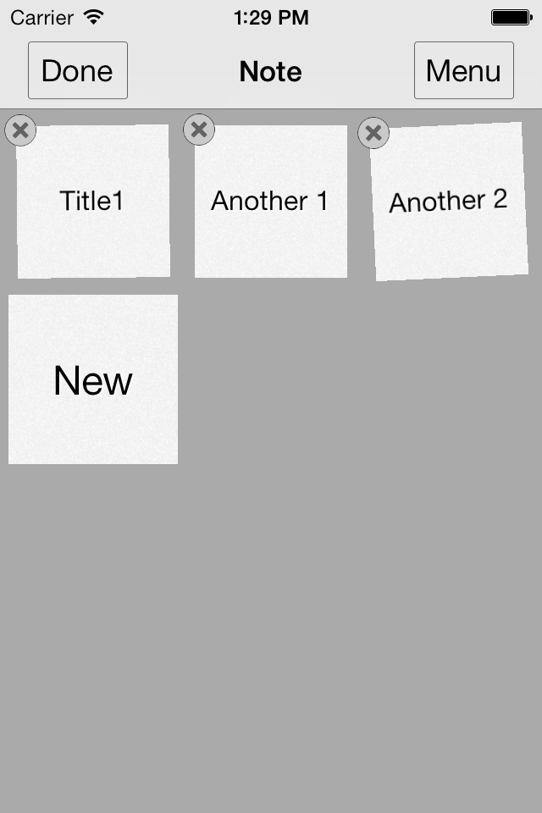
 | p3 | 像ios一样会抖动 可以删除或者移动（new不能删除或者移动) | 点击 | 返回p2 | 完成编辑
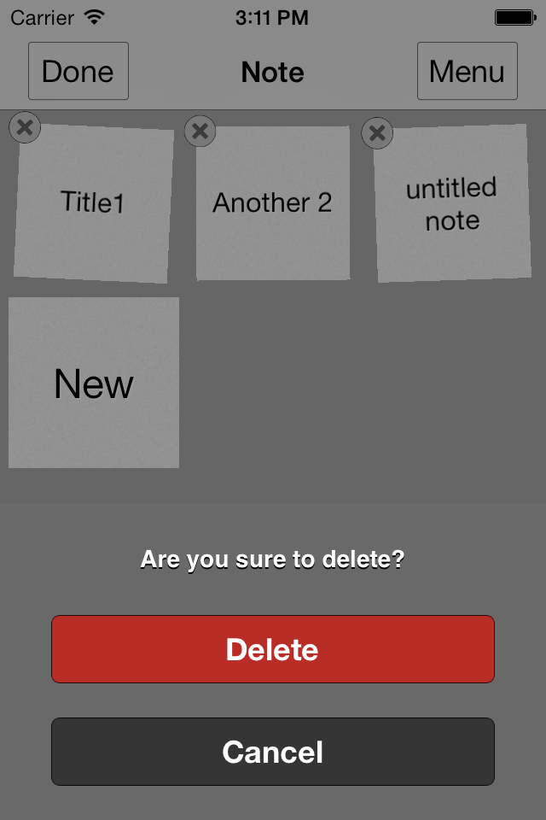
 |  |  | 点击 | 删除（有提示 是否删除) | 删除

 |  |  | 长按 | 可以移动顺序

 |  |  | 点击 | 跳转到p6


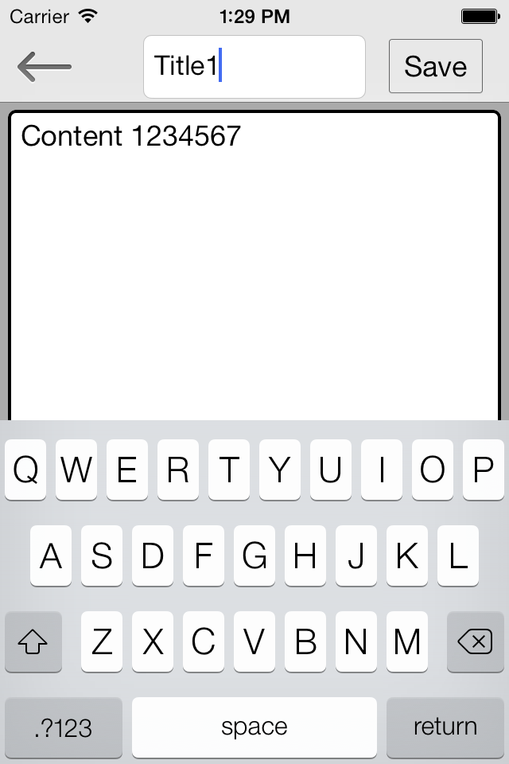
 | p4 | 记事本 详细内容 | 点击 | 返回不保存修改 | 返回就是跳转到p2

 |  |  | 点击 | 返回并保存修改

 |  |  | 点击 | 标题 可以修改 参考‘其他’列

 |  |  | 点击 | 内容

 |  |  | 左滑或者右滑 | 如果有键盘 那么键盘消失


 | p5 | 功能和p4一样

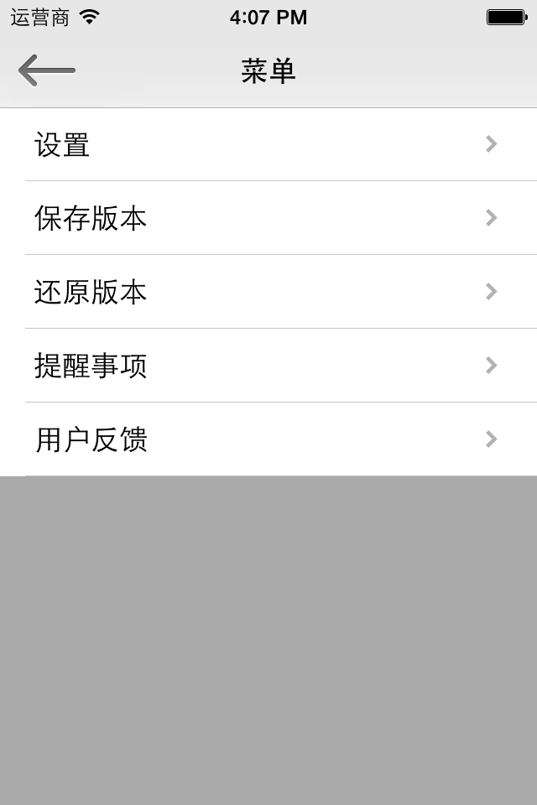
 | p6 | 菜单界面 右滑可以返回（返回p2） 像微信右滑返回一样 除了p4 其他界面右滑都可以返回 | 点击 | 返回 | 左上角的返回都一样

 |  |  | 点击 | 跳转p7

 |  |  | 点击 | 跳转p9

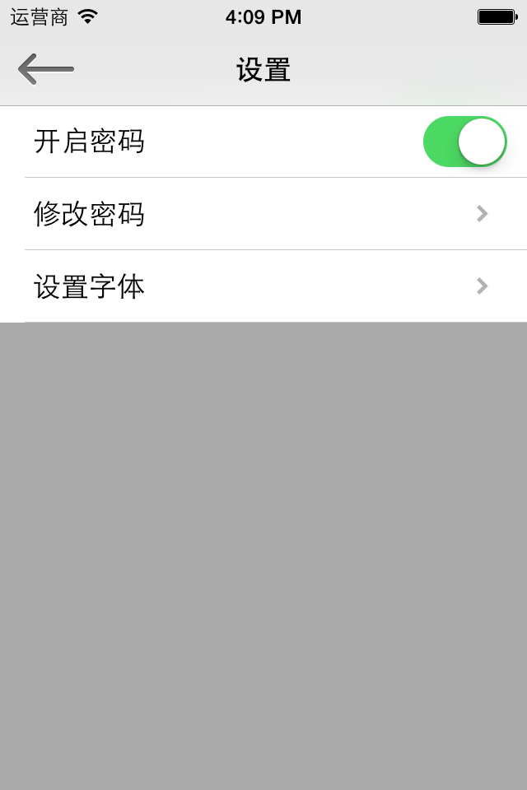
 |  |  | 点击 | 返回p6 | 左上角的返回都一样
 | p7
 |  |  | 点击 | 见开启密码工作表

 |  |  | 点击 | 见修改密码工作表 | 如果开启密码状态是off的，那么点击这个没有任何效果（没任何反映，不做任何跳转)

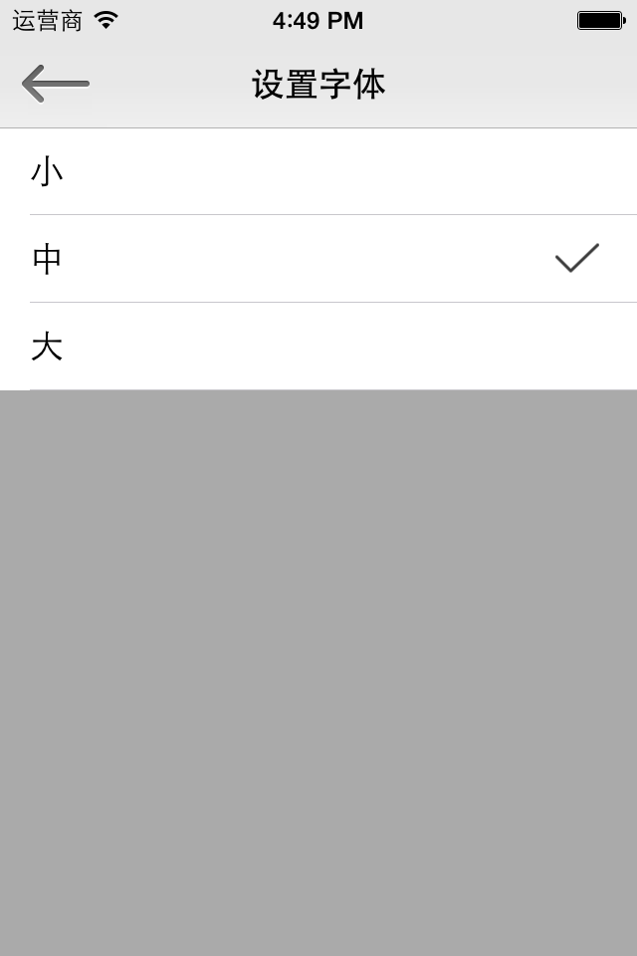
 | p8 | 设置字体 p4里的content的字体大小

 |  |  | 点击 | 修改字体 并保存返回 | 勾表示当前字体

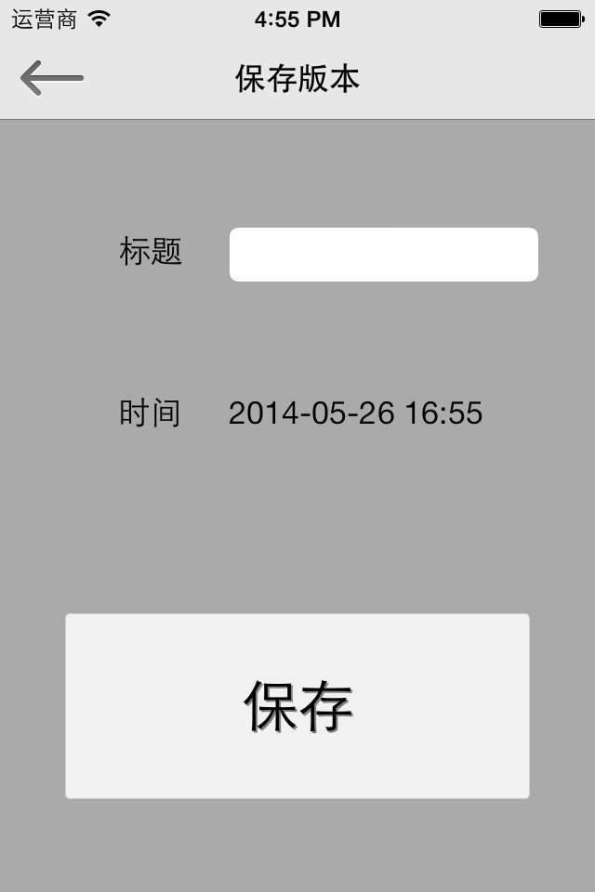
 | p9 | 保存版本 保存当前所有记事本的内容到本地
 |  |  | 点击 |  | 这时一个输入框 让用户输入保存版本的标题 | 参考p10

 |  |  | 没有任何操作 | 显示当前时间

 |  |  | 点击 | 保存版本后返回 |  | 如果标题是空的，那么active标题的输入框，要求用户输入标题（不保存 不返回)

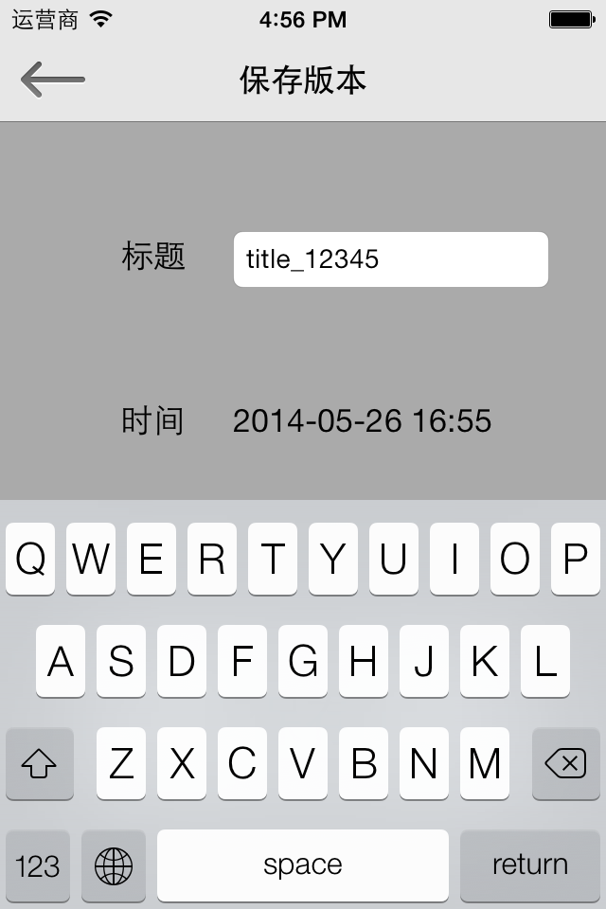
 | p10

 |  |  | 点击 | 键盘下去 | 点击这个界面深灰色的地方，键盘下去 | 为了能点击保存按钮

开启密码


关闭密码

 |  | 密码输入错误

 |  |  |  |  | 输入正确直接返回



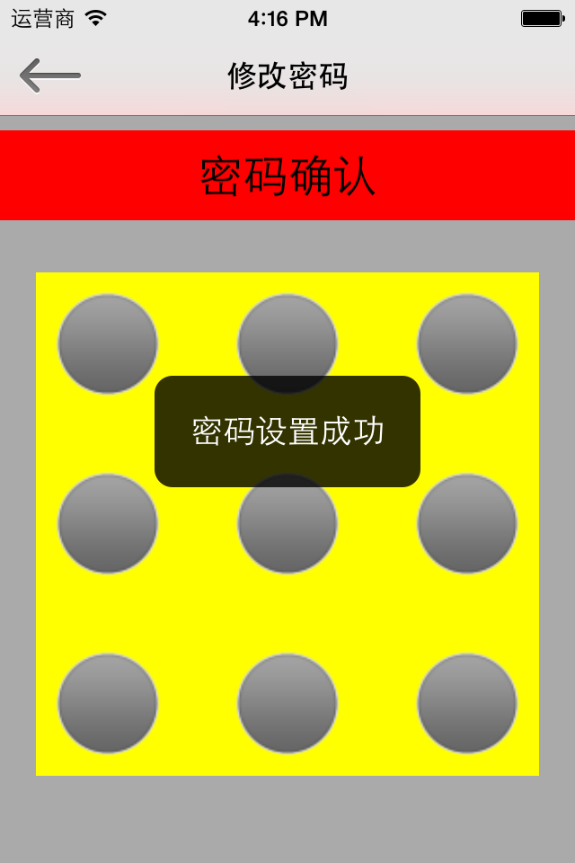
开启密码

 |  |  |  | 2次密码一样

 |  |  |  |  |  | 黑色的匡（密码设置成功）出现一下后 自动返回

 |  |  | 2次密码不一样

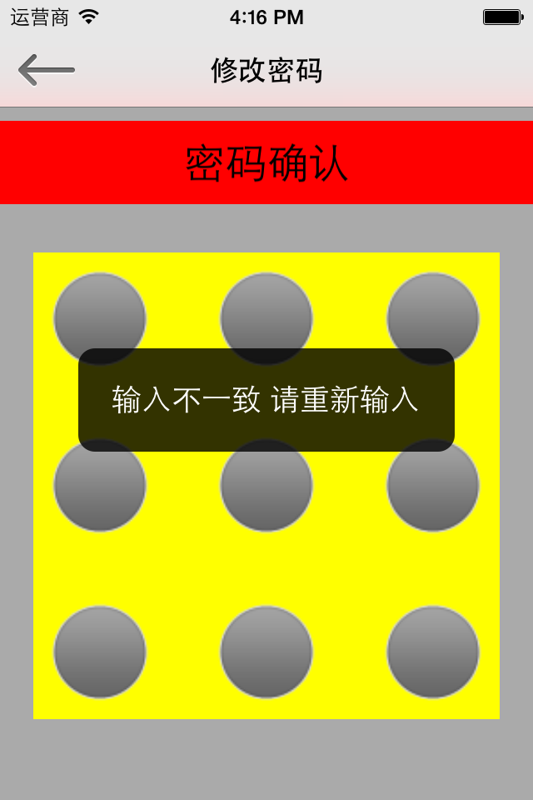

 | 黑色的匡（输入不一致 请重新输入）出现一下后 自动跳转到‘请输入新密码’界面 黑色的匡UI可以改变的

修改密码





修改密码
 |  |  |  |  |  | 2次输入一样

 |  | 密码正确 |  | 二次输入

 |  |  |  |  | 2次输入不一样

 | 密码错误

 |  |  |  |  |  |  | 黑色的匡显示后自动返回


 |  |  | 黑色的匡显示后 自动跳转
输入错误 就一直在这个界面

 |  | 密码输入正确

